상품제안서
스트라틱 PASTERL 24인치 캐리어 (라벤더/라이트블루/라이트그레이/네이비 | 상품코드: F23054

 |  |  |  |  |  |  | 02-412-0044 | www.easy1.co.kr
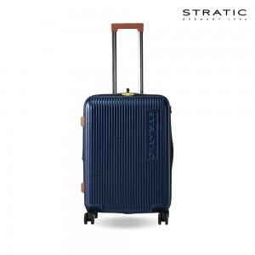 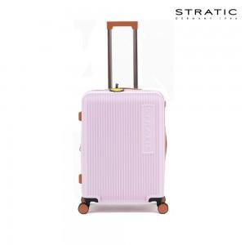 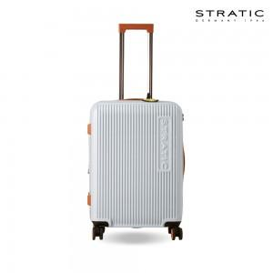

【상세/제작정보】

【인쇄/포장옵션】 | / 포장불가능

【공급단가】 | 수량 | 20~ | 100~ | 300~ | 500~ | 1,000~
*VAT별도 | 단가 | 204,400원 | 197,100원 | 189,800원 | 182,500원 | 175,200원

【상품 URL】 | http://www.easy1.co.kr/src/goods_detail.php?gdno=23054

